Sheet
제목 | 스티커사진 | 링크사진 | 링크 | fake? | 54
갤럭시 유저가 아이폰으로 못 넘어가는 4가지 이유 |  |  | https://www.khaiyang.com/4338?category=344911 | 1
갤럭시 Z플립3 기능 , 카메라 사양 알아보기! |  |  | https://blog.naver.com/djusti/222803947533 | 1
갤럭시 에어팟 연결과 에어팟 배터리 확인하는 방법 |  |  | https://blog.naver.com/moimoi1357/222779973698 | 1
갤럭시 갤라즈 EX-01 게이밍 헤드셋 리뷰 |  |  | https://blog.naver.com/choakk/222801732504 | 1
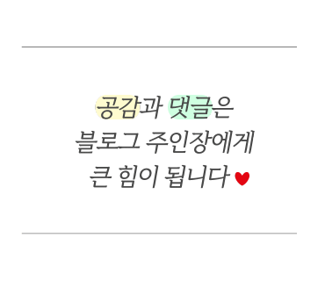
삼성페이 안되는 갤럭시워치4 네이버페이 이용하자! |  |  | https://blog.naver.com/skdaksdptn/222813927164 | 1
접는 핸드폰 삼성 갤럭시 Z플립3 크림 살펴보기 |  |  | https://blog.naver.com/seagreen0314/222805573270 | 1
갤럭시탭 A7 10.4 와 A7 LITE 비교 추천. 가성비템. | 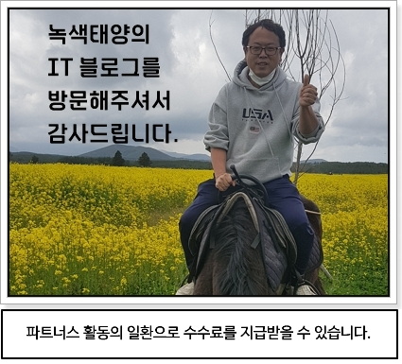 |  | https://blog.naver.com/jorang33/222810616281 | 1
갤럭시버즈에어팟차이점에 대해 알아보자 |  |  | https://blog.naver.com/yhj5738/222804642771 | 0
갤럭시 연락처 복구 만족했던 결과 |  |  | https://blog.naver.com/altongman10/222758277275 | 1
갤럭시Z플립 침수폰 데이터복구 잘하는 곳 |  |  | https://blog.naver.com/lkintl/222753215085 | 1
갤럭시S22 가격 확인하고, 휴대폰싸게사는법 |  |  | https://blog.naver.com/jjang986/222810096396 | 1
2022 갤럭시 카메라 워크숍 참여 후기 |  |  | https://blog.naver.com/rlatjdrb4545/222801459580 | 1
갤럭시 S10 액정수리 총알파손도 가능하다 |  |  | https://blog.naver.com/surilcd/222780991911 | 1
애플 iOS 16 특징, 점점 삼성 갤럭시와 닮아가는 아이폰? |  |  | https://www.khaiyang.com/4344 | 0
삼성 갤럭시북 프로 360 노트북 렌탈 방법 |  |  | https://blog.naver.com/der68/222817006189 | 1
갤럭시 워치 4 LTE 버전 약 1주일 사용기 |  |  | https://wezard4u.tistory.com/6010 | 1
갤럭시 앱 알림 끄기 또는 조용히 받기 설정 |  |  | https://blog.naver.com/winsweet/222738983312 | 0

갤럭시Z플립4 출시일 가격 스펙 색상 전문가예상은? |  |  | https://blog.naver.com/dicagallery/222803953631 | 1
갤럭시 S22 가격 지금이 좋은데 인기 색상은? |  |  | https://blog.naver.com/seagreen0314/222767146417 | 1
갤럭시탭 A8. 자세히 알랴드림. 태블릿 추천. |  |  | https://blog.naver.com/jorang33/222812037104 | 1
아이패드와 갤럭시탭 그 차이는? |  |  | https://blog.naver.com/yhj5738/222809799696 | 1
갤럭시z 플립4 출시일 정리 |  |  | https://blog.naver.com/ha_tak/222806656561 | 1
삼성 갤럭시 퀵쉐어 파일 전송 공유 - 간단하고 빠릅니다! |  |  | https://blog.naver.com/okok1326/222813588203 | 0
갤럭시a32 초등학생 스마트폰 추천 이유! |  |  | https://blog.naver.com/jjang986/222803764592 | 1
갤럭시 패턴풀기 방법은 있어요 |  |  | https://blog.naver.com/lkintl/222803630723 | 1
중고로 구입한 삼성 갤럭시S20 울트라, 여전히 꽤 좋습니다. |  |  | https://blog.naver.com/ox1997cow/222804254297 | 1
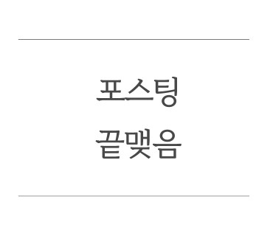
갤럭시 Z플립4 : 출시일 및 예상 스펙 핵심 정리 |  |  | https://blog.naver.com/yjg01212/222806249787 | 1
[갤럭시 워치 4] 데이터 백업 및 복원 방법 |  |  | https://frederick.tistory.com/1919 | 0
갤럭시 노트20 울트라 원ui 4.1 업데이트 달라진 점 |  |  | https://raycat.net/5559 | 1
삼성 스마트워치 갤럭시워치 5 및 프로 어떻게 나올까? |  |  | https://blog.naver.com/ishine75/222812590925 | 0
갤럭시 화면녹화, gif 만들 때도 유용해요! |  |  | https://blog.naver.com/gdvisual/222763435445 | 1
갤럭시 공장 초기화 방법 정리 |  |  | https://blog.naver.com/seagreen0314/222807862912 | 0
갤럭시탭 s7 fe. 태블릿의 혁명. 비밀공개. |  |  | https://blog.naver.com/jorang33/222810391501 | 1
갤럭시와아이폰차이점 알아보자 |  |  | https://blog.naver.com/yhj5738/222793400359 | 1
삼성 스마트워치 갤럭시워치 5 및 프로 어떻게 나올까? |  |  | https://blog.naver.com/ishine75/222812590925 | 0
갤럭시 번인 및 잔상 확인 방법 |  |  | https://blog.naver.com/okok1326/222779401984 | 0
갤럭시 A52s 스펙 사양 정리 삼성 보급형 스마트폰 |  |  | https://blog.naver.com/here_i/222812742615 | 1
갤럭시 탭 S8 울트라 실제 살펴보니? 시리즈 크기 비교! |  |  | https://funfunhan.com/2477255 | 1
갤럭시 워치5 출시일, 가격대, 프로 모델 정보 정리 |  |  | https://blog.naver.com/aiwositai/222800889572 | 1
갤럭시워치5 : 출시일, 예상 스펙 정리 |  |  | https://blog.naver.com/yjg01212/222793295948 | 1
갤럭시노트9 액정수리비 근심 해결하는 팁 |  |  | https://blog.naver.com/lkintl/222772982618 | 1
갤럭시 버디2 출시 사전예약 시작! 유플러스 혜택은? |  |  | https://blog.naver.com/jjang986/222776977193 | 1
갤럭시워치5 삼성스마트워치 프로 출시일, 가격, 기능 |  |  | https://blog.naver.com/airbag1/222807085687 | 0
휴대폰 화면 캡쳐 갤럭시와 아이폰 비교 누가 잘하나 |  |  | https://blog.naver.com/cyg0703nani/222771817133 | 1
갤럭시 갤라즈 EX-01 화이트 컴퓨터 케이스 리뷰 |  |  | https://blog.naver.com/choakk/222805480043 | 1
갤럭시 S22 울트라. 스펙 성능. 리뷰 앤 후기. |  |  | https://blog.naver.com/jorang33/222798529907 | 1
갤럭시탭 초기화 전 꼭 구글락 해제하세요 |  |  | https://appadal.tistory.com/1575 | 0
삼성페이 넣은 30만원대 보급형 스마트폰 갤럭시A23 |  |  | https://blog.naver.com/bizzy78/222682536500 | 1
갤럭시 IMEI 조회 및 확인 방법 알아보기 |  |  | https://blog.naver.com/okok1326/222791498996 | 1
갤럭시탭s8 구입 이유 - 설교문작성 |  |  | https://blog.naver.com/cool_ami79/222805024719 | 0
[갤럭시 워치4] 구글 어시스턴트 바로 사용 가능! |  |  | https://frederick.tistory.com/1944 | 0
한국 첫 eSIM (이심) 탑재는 갤럭시 Z폴드4 / 갤럭시 Z플립4? |  |  | https://blog.naver.com/survival91/222810297728 | 0
갤럭시 유저라면 필수, 삼성페이 카드등록 | 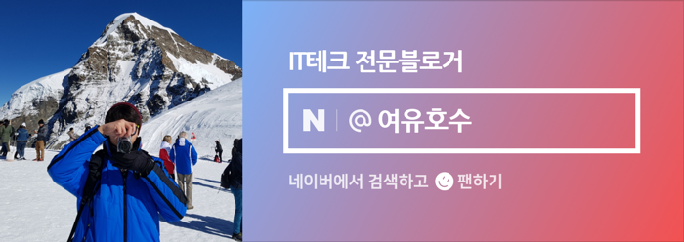 |  | https://blog.naver.com/chaosily/222798301299 | 0
갤럭시 배터리 수명확인 방법 배터리 성능 알아보니 |  |  | https://blog.naver.com/sg90929/222785306652 | 0
갤럭시노트8 액정수리비 궁금할 때 확인하는 법 |  |  | https://blog.naver.com/lkintl/222740046541 | 1
갤럭시노트8 액정수리비 걱정 줄이기 |  |  | https://blog.naver.com/97rhcksdud/222773423680 | 1
갤럭시 핸드폰 방해금지모드 설정, 해제 |  |  | https://blog.naver.com/airbag1/222811490697 | 0
갤럭시 북2 프로 360 2in1 노트북 스펙과 특징 살펴보니? |  |  | https://funfunhan.com/2477269 | 1
갤럭시 버즈 2 그리고 갤럭시 버즈 프로. 장단점 비교. |  |  | https://blog.naver.com/jorang33/222759760936 | 1
삼성 갤럭시 워치5부턴 '클래식 모델' 없다? |  |  | https://blog.naver.com/tech-plus/222710969200 | 0
갤럭시Z 플립4 실기 유출 변화보다 완성도 높이다 |  |  | https://blog.naver.com/bizzy78/222769589490 | 1
삼성 최신폰 갤럭시 S22, 갤럭시 S22 울트라 휴대폰 추천... |  |  | https://blog.naver.com/sg90929/222810169786 | 1
갤럭시 탭 A7 2022, 사양 및 렌더링이 유출되다 |  |  | https://blog.naver.com/survival91/222816113085 | 0
갤럭시 연락처복구 실력있는 곳에서 해결했어요 |  |  | https://blog.naver.com/lkintl/222785291807 | 1
갤럭시 A53 5G 발표! 출시일과 사양, 가격 살펴보니... |  |  | https://funfunhan.com/2477293 | 1
갤럭시 A81, 갤럭시 A91 비교, 카페라, 스펙, 가격... |  |  | https://blog.naver.com/sg90929/222800745801 | 1
보라에 빠진 삼성전자, 갤럭시Z플립4 보라퍼플 유출 |  |  | https://blog.naver.com/bizzy78/222815307164 | 1
갤럭시탭S6 라이트 2022년형 리프레시 출시 달라진 점은? |  |  | https://blog.naver.com/bizzy78/222732023057 | 1
갤럭시 스마트폰과 갤럭시탭, 윈도우10 PC, 클립보드 공유 |  |  | https://blog.naver.com/chaosily/222713610928

갤럭시워치5 출시일, 가격, 스펙변화요소알아보니 |  |  | https://blog.naver.com/sg90929/222793980180
2% 부족은 옛말? '갤럭시Z플립4' 최고 성능 보여줄까 |  |  | https://blog.naver.com/tech-plus/222739905210
갤럭시 워치4와 삼성 헬스 운동 지도 연동하는 방법! |  |  | https://funfunhan.com/2477321 | 1
갤럭시탭 s7fe 신지모루 종이질감 필름 붙이기 성공? |  |  | https://blog.naver.com/kilnerst/222817265329
갤럭시 무선 배터리 공유 후기, 버즈랑 워치도 충전될까요? |  |  | https://blog.naver.com/okok1326/222802315416
갤럭시 위젯 설정 및 삭제 방법 |  |  | https://blog.naver.com/djusti/222810987426
갤럭시 스마트폰 귀엽고 개성있는 폰트 글꼴 바꾸기 |  |  | https://blog.naver.com/chaosily/222805112291
갤럭시워치5 출시일! 수면중 체온 측정 기능 추가 |  |  | https://blog.naver.com/bizzy78/222760210374
모바일 카카오톡 로그아웃 방법. (갤럭시, 아이폰) |  |  | https://blog.naver.com/aiwositai/222808640440
갤럭시 워치5의 실제 디자인과 출시일은? |  |  | https://blog.naver.com/am4410/222803814509
삼성 갤럭시 워치5 프로 및 온도 센서 정보 유출 |  |  | https://blog.naver.com/der68/222761030771
무선충전기 추천, 갤럭시 S22 듀얼 무선충전기 써보니 |  |  | https://blog.naver.com/sg90929/222805647257 | 1
갤럭시S23 출시일, 카메라, 스펙, 가격, 변화요소 알아보자 |  |  | https://blog.naver.com/sg90929/222796175191 | 0
삼성 갤럭시 Z플립4 실물 디자인 유출 |  |  | https://blog.naver.com/der68/222769684409 | 0
가장 핫한 보급형 갤럭시A52S 여전히 최강 가성비 스마트폰 |  |  | https://blog.naver.com/bizzy78/222717418535 | 0
물에 빠진 핸드폰 복구(feat. 갤럭시 노트10) |  |  | https://blog.naver.com/lkintl/222732042041 | 1
삼성 갤럭시Z 플립4 유출 총정리 |  |  | https://blog.naver.com/der68/222758676556 | 1
갤럭시 버즈2 프로 / 갤럭시 Z플립4 추가 렌더링이 공개되다 |  |  | https://blog.naver.com/survival91/222816983093 | 0
갤럭시 손전등 밝기 조절하기 |  |  | https://elwlsek.tistory.com/2349 | 0
재탕 디자인? 갤럭시Z 플립4 렌더링 공개 |  |  | https://blog.naver.com/bizzy78/222729877491 | 1
갤럭시 데이터 없이 라디오 듣기 |  |  | https://rdsong.com/2990 | 0

